報告書 (3)
（様式）AFC20220720
異常処置報告書 |  |  |  |  |  |  |  |  | 旭化成ファインケム（株）
 |  |  |  | 確認 | 確認 | 許可 |  |  | 作成
'22.10.13
件名 | No3冷凍機 No2圧縮機異常発報 |  |  |  |  | 課長 | 係長 | 職長
発生日時 | 2022年10月11日 16：30 | 工程 | UL 管理（共通設備）
発見者 | 栁田 大和 | 応援者 | 倉爪（設備技術部）
異常内容 |  | 原因（推定） |  | 対応
2022/10/13 12：48 【再発】 No3冷凍機、No2圧縮機異常発報 ポテンション2全閉異常(M2系統異常) ※ﾒｰｶｰ見解本日来た様ですので確認中です。 ※警報から発見までの時間がかかる件は、異常発報時現場のアラームしか発報しないため、現在久保田さんにアラームが現場パネルで確認できないのか確認中です。 10/13 12：48 異常 13：40解除 10/13 20：27 異常 21：00解除 10/22 12：26 異常 13：55解除 10/22 14：39 異常 17：30解除 10/22 17：58 異常 19：10解除 10/23 12：24 異常 13：20解除 10/23 15：29 異常 16：11解除 10/24 15：32 異常 18:00解除 |  | 10/13 メーカー（ダイキン）原因確認見解が来ているので確認中です。 調査報告内容 10/5点検時は№2圧縮機が運転しておらず、この際には開度表示0％を確認できています。 10/7（金）に池上冷熱担当者と№1、2の運転中の開度を確認したところ、どちらも開度10％程度誤差があることを確認しています。 こちらはメーカーに再度連絡し、№1のポテンションメータの異常の有無も確認中です。 ポテンション２全閉異常の原因として報告書項目５の ①容量制御開度センサ（ポテンションメータ）不良 ②容量制御モータ不良 上記が推測されるため、休転時に組立品 （20221013異常警報資料内写真参照）を №1、２ともに交換を計画します。※単体での交換は不可。併せまして、メーカーに休転までの期間（用役停止11/4）での現状の管理においての注意点等を確認しております。 回答があり次第、ご連絡します。 それまでは、アラーム確認後、解除の手順にて管理をお願いします。 |  | 1）応急処置対応 （1）13：17 担当者から職長へ連絡。(現場確認) （2）13：20 係長、設技担当者へ連絡。倉爪さんへ繋がり異常内容を報告。 （3）倉爪さんより池上冷熱さんへ連絡。 （4）13：30 池上冷熱さん来場、現場確認。 （5）13：40 異常を解除。現在、No1圧縮機通常運転中。(監視強化依頼) （6）上記内容を製造課長、係長へ報告。 ２）運転切替対応（追記）：職長申し送り 監視を強化している。 ３）今後の対応：影響範囲調査と処置 (1)製造への影響（No2圧縮機異常）⇒ 稼働全工程 影響なし ※工程状況添付 (2)生産計画対応 ⇒ なし (3)GMP対応 ⇒ なし

コメント

メーカー調査報告書
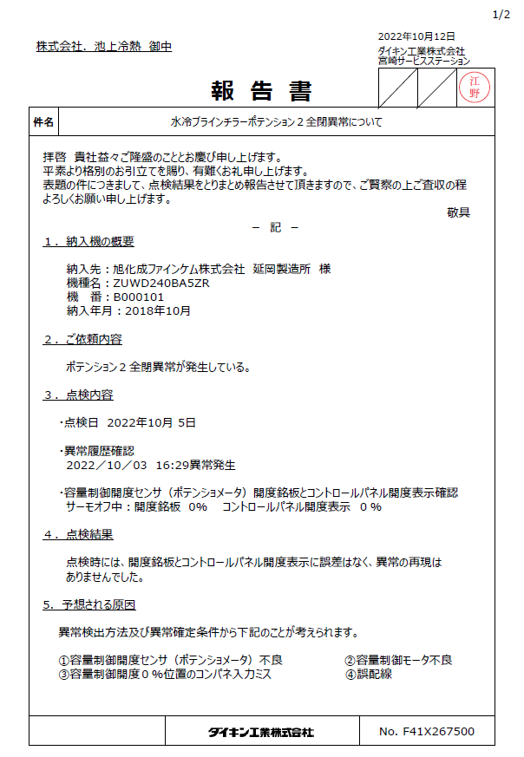
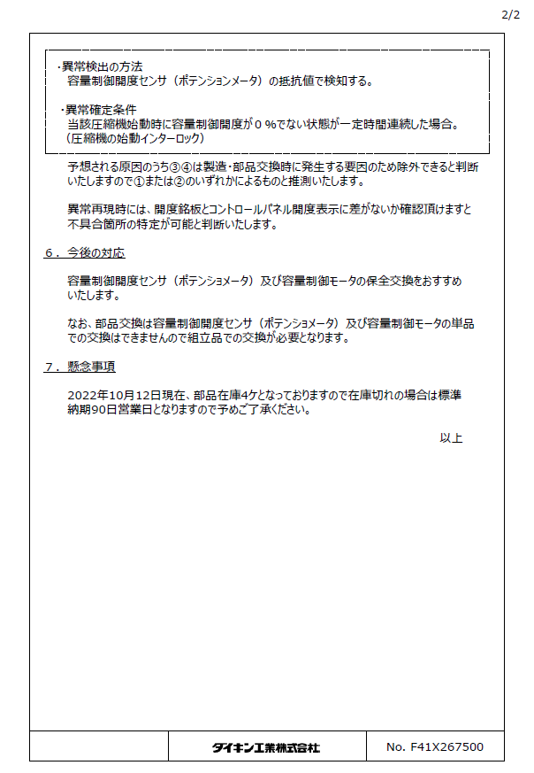

20221013異常警報資料内写真
10/13（木）ポテンション2全閉異常アラーム発生状況

《アラーム発報時（12:48)のデータ》 | 《アラーム履歴 10/13 13:20時点》 | 《容量制御開度センサ（ポテンションメータ）、容量制御モータ 組立品》
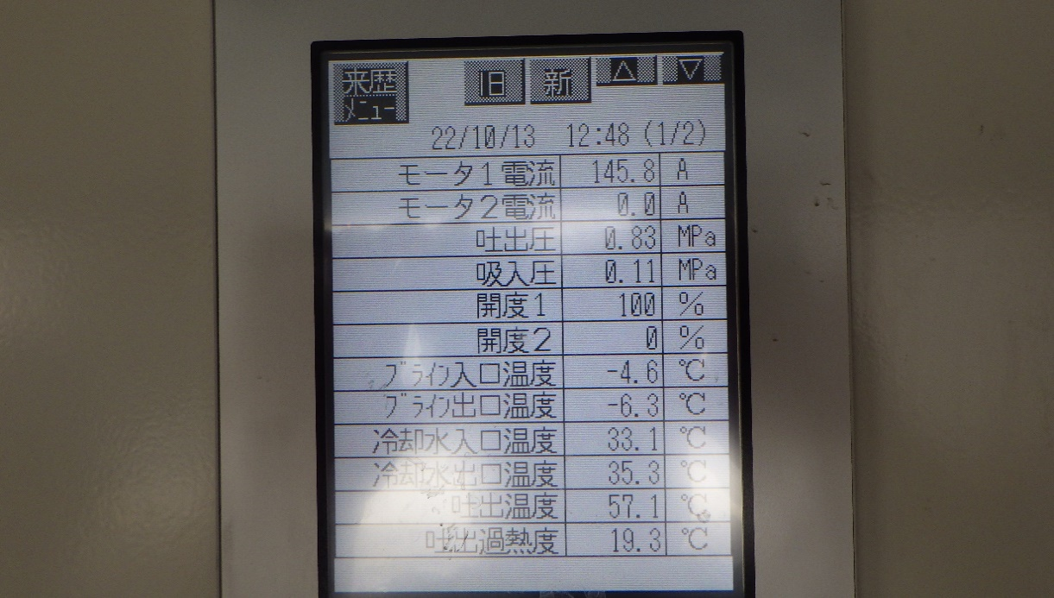
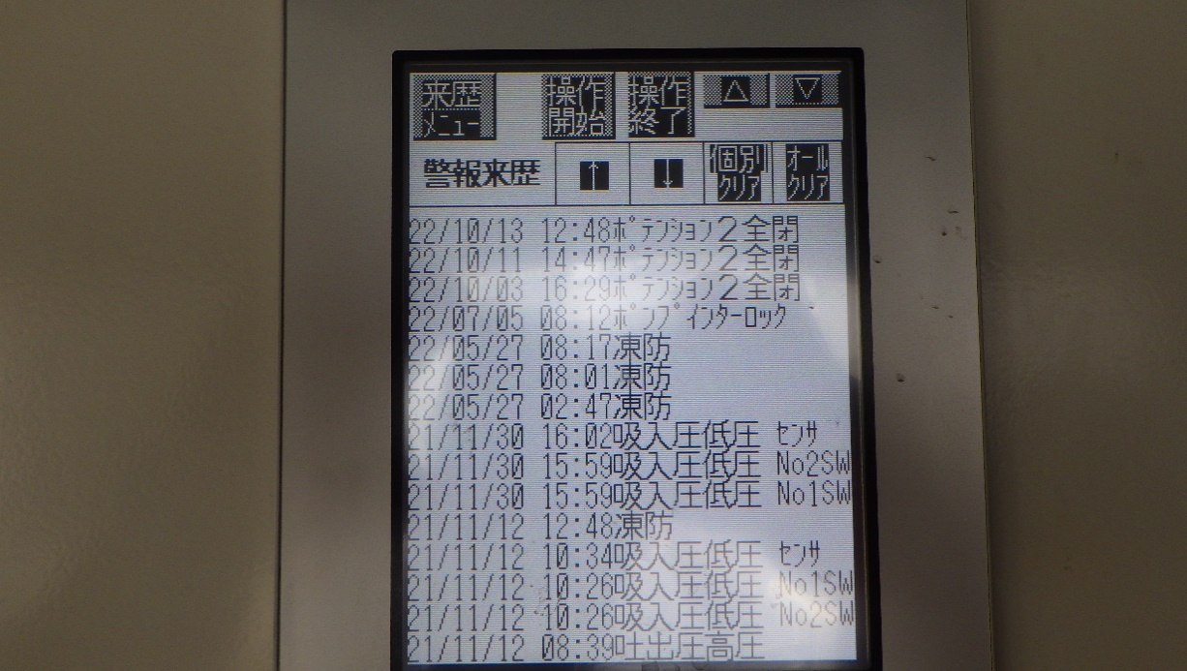
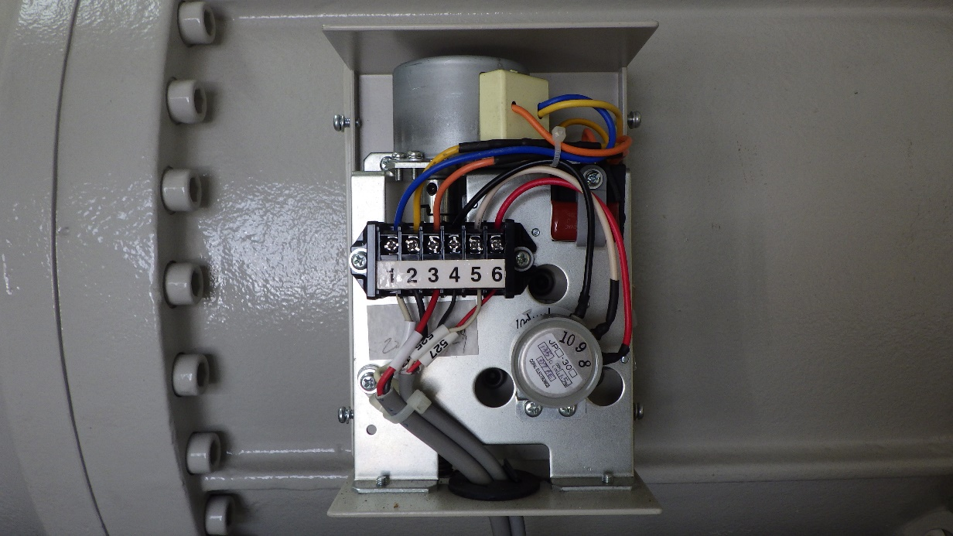
ポテンションメータ
容量制御モータ

《アラーム解除前（13:17）の計測一覧》 | 《アラーム解除前の№1圧縮機のポテンションメータ指示 パネル84％に対して約70％付近》 | 《アラーム解除前の№2圧縮機のポテンションメータ指示 パネル０％に対して0％付近確認》
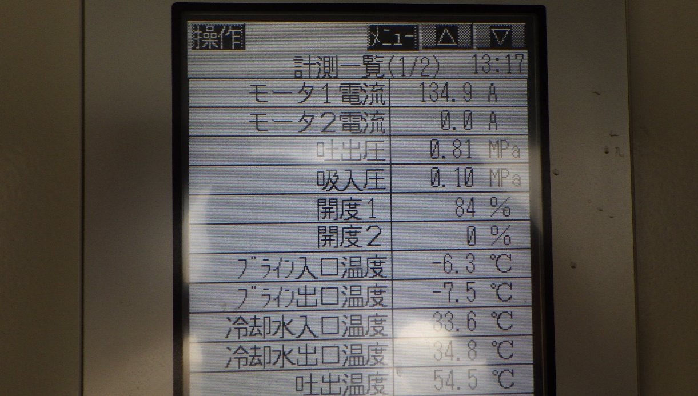
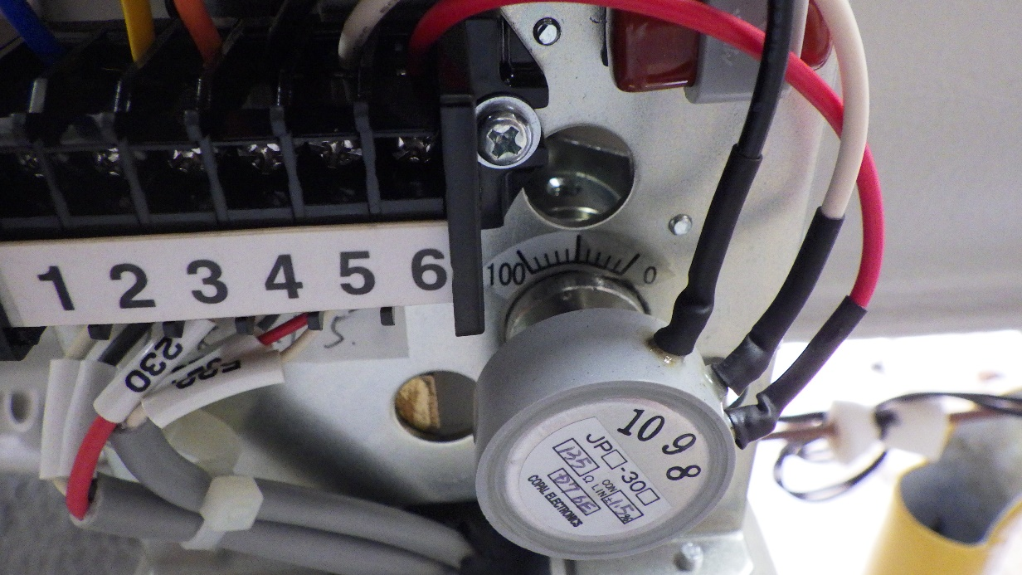
開度表示 約70％
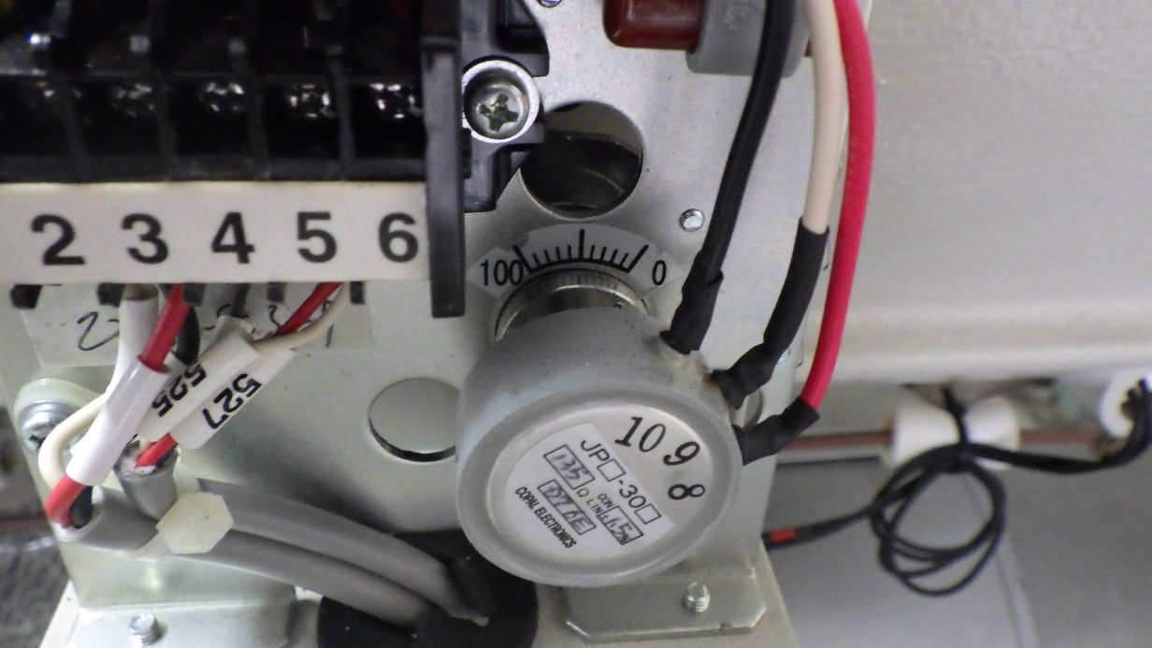

開度表示 0

工程状況 10.3
 | 製造課 工程状況 |  |  |  |  |  |  |  |  |  | 2022-10-03
 | 工程 |  | 設備 | １勤 | ２勤 | ３勤 | 非定常作業・変更管理 (事象等が発生した日時を記入する。） |  | 設備 | 備考
 |  |  |  | Ｂ | Ｄ | Ａ
 | EBS |  |  | 停止中 |  |  |  |  |  |  |  |  | 45.4
 |  |  |  |  | R.№2210989 | R.№2210989 | ・ | TBAグレード変更に伴い、変更管理提出 |  | ・ | 製品コンテナ充填6基
 |  |  | RK-05(反応槽) | 空 | 熟成中 | 濾過中 |  | 承認済

 |  |  | 工程異常 有・無 | 無 | 無 | 無
 | H-3 |  |  | 停止中 | 停止中 | 停止中
 |  |  |  |  |  |  | ・
 |  |  | HM-04(ﾅｳﾀｰ乾燥機) | 空 | 空 | 空

 |  |  | HK-38(重合機) | 空 | 空 | 空

 |  |  | HH-01(粉砕機) | 停止中 | 停止中 | 停止中

 |  |  | 粉砕量(ｋｇ) | Ⅲ：0Kg | Ⅲ：0Kg | Ⅲ：0Kg
 |  |  | Ⅲタイプ（ｋｇ） | 5720Kg | 5720Kg | 5720Kg
 |  |  | Ⅳタイプ（ｋｇ） | 100Kg | 100Kg | 100Kg
 |  |  | 工程異常 有・無
 | SVS-S |  |  |  |  |  | ・ | 非定常 SVS-S製造
 |  |  |  |  |  |  |  | サルファン | ブラインのリターンバルブを絞り0.3Mpa→0.33Mpaにする。
 |  |  | NK-25(ﾓﾉｴｽﾃﾙ化槽) | 空 | 空 | 空
 |  |  |  |  |  |  |  |  | ・本日、２B目エチオン酸移送。
 |  |  | NK-11(ｴﾁｵﾝ酸化槽) | 空 | 空 | 空 |  |  | 液温：４７．２℃で移送。ポンプ圧：0.72Mpa

 |  |  | 工程異常 有・無 | 無 | 無 | 無
 | SVS-V

 |  |  | VK-01(反応槽) | ２４％苛性ソーダー在中 | ２４％苛性ソーダー在中 | ２４％苛性ソーダー在中 |  |  | ・NK-11釡底フランジよりブラインにじみ漏れ | ・ | 濾過液調整層液は非定常で抜き出し予定
 |  |  |  |  |  |  |  |  | あり。工事依頼での対応との事
 |  |  | VK-02(晶析槽) | 母液在中 | 母液在中 | 母液在中

 |  |  | VE-01(ｾﾝﾄﾙ) | 停止中 | 停止中 | 停止中 |  |  |  | ・

 |  |  | VK-03(脱色槽) | 脱色液在中 | 脱色液在中 | 脱色液在中

 |  |  | VT-04(濾過液調整槽) | 4300L | 4300L | 4300L

 |  |  | ﾒﾀ溶状（%） | （脱色液） 87.3 | （脱色液） 87.3 | （脱色液） 87.3
 |  |  | 含量(%) | （脱色液） 25.48 | （脱色液） 25.48 | （脱色液） 25.48
 |  |  | ｐH
 |  |  | 製品ﾀﾝｸ量(L) | 800L | 800L | 800L

 |  |  | 工程異常 有・無 | 有 | 有 | 有
 | SVS-30
 |  |  |  | Rno2204002 | Rno2204002 | Rno2204002
 |  |  | NK-15（濃縮槽） | 空 | 空 | 空

 |  |  | 工程異常 有・無 | 無 | 無 | 無
 | ペリセア （開発） |  |  | 不在 | 不在 | 不在

 |  |  | 工程異常 有・無
 | AS |  |  | A21001 | A21001 | A21001 |  |  | 8/12 日勤にて |  |  | No3冷凍機使用
 |  |  | AS | ＤＳ化 | アシル化 | 粗中和 |  |  | ・AS充填 計量器とコロコンの隙間7ｍｍに
 |  |  |  |  |  |  |  |  | 調整。 監視強化中。3mmで職長報告

 |  |  | 精留槽 | 精留2 | 精留 | 空 |  |  | 10/3 隙間が2mmだったので職長に連絡
 |  |  |  |  |  |  |  |  | シノで隙間を開けました。約５ｍｍ
 |  |  | MK-291 | A20190製品充填中 | 洗浄中 | 9000L精製水洗浄中 |  |  | 2022-09-28
 |  |  |  |  |  |  |  |  | MJ-02液面レベル計HHアラーム故障 |  | 工事完了するまで手動バルブ操作で液面管理
 |  |  | MK-292 | 空 | 空 | 空 |  |  | 変更管理提出

 |  |  | ｽﾌﾟﾚｰﾄﾞﾗｲﾔｰ | 停止中 | 停止中 | 停止中

 |  |  | 充填機 | 充填中 | 停止中 | 停止中

 |  |  | NT-29 | 42.6% | 28.0% | 51.0% |  |  |  |  | 工事完了するまでは、 当分の間は、700kgで運搬します。

 |  |  | 工程異常 有・無 | 無 | 無 | 無
 | ATBC |  |  |  |  |  |  |  |  |  |  | No3冷凍機使用
 |  |  | ＡＴＢＣ | 2210003 | 2210004 | 2210004
 |  |  | ZK-02(ｴｽﾃﾙ化槽) | 終了液 | 反応中 | 中和

 |  |  | ZK-03(ｱｾﾁﾙ化槽) | 1/2在中 | 冷却中 | 中和

 |  |  | ZK-17(脱ﾄﾙ槽) | 受け入れ中 | 低沸中A | 低沸B

 |  |  | 工程異常 有・無 | 無 | 無 | 無
 | SS溶液 |  |  | 終結 | 終結 | 終結

 |  |  | SK-01(SS溶液) | 空 | 空 | 空

 |  |  | SK-02 | 空 | 空 | 空

 |  |  | 工程異常 有・無
 | SS-Ｔ |  |  | 設備撤去済 | 設備撤去済 | 設備撤去済

 |  |  | SS-T | - | - | -

 |  |  | 工程異常 有・無
 | EHPB |  |  | 終結 | 終結 | 終結
 |  |  | ZK-20 | 空（水洗浄完了） | 空（水洗浄完了） | 空（水洗浄完了） |  |  |  | ZK-29 点検完了 9/30
 |  |  |  |  |  |  |  |  |  | 使用可能
 |  |  | ZK-21 | 空（水洗浄完了） | 空（水洗浄完了） | 空（水洗浄完了）

 |  |  | ZK-29 | 槽内作業準備中 | 槽内作業準備中 | 槽内作業準備まで

 |  |  | 工程異常 有・無
 |  |  |  |  |  |  |  |  |  |  |  | No3冷凍機使用
 | HMA MB |  | HMA | №209007-07 | №209007-07 | №209007-07
 |  |  |  | 停止中 | 初留中 | 主留中
 |  |  |  |  |  |  |  |  |  | ・ | 10/2（日）日勤不在 ※染矢さん休み
 |  |  | MB |  | №210001 | №210001
 |  |  |  |  | 水添から | 水添反応中

 |  |  | ＺＴ-16液量 | 0.0% | 0.0% | 0.0%
 |  |  | 工程異常 有・無 | 無 | 無 | 無
 | M3U M5A |  | SK-11,12（M5A) | H5A 精製①中 | H5A 精製③中 | H5A 精製⑤中

 |  |  | SK-13 | M3U バッチ間洗浄済 | M3U バッチ間洗浄済 | 空

 |  |  | SK-14 | 空 | 空 | 空

 |  |  | SK-16,17 | M3U 洗浄③静置中 | M3U 洗浄③静置中 | M3U 洗浄③静置中

 |  |  | SK-18,19 | M3U 洗浄②静置中 | M3U 洗浄②静置中 | M3U 洗浄②静置中

 |  |  | SK-15 | M3U バッチ間洗浄済 | M3U バッチ間洗浄済 | M3U バッチ間洗浄済

￥￥￥いｋｎ |  |  | 工程異常 有・無 | 無 | 無 | 無
 | FM-4401 |  |  | 不在 |  |  |  | 変更管理R016条件基準、製造管理 | No,3冷凍機圧縮機異常ｱﾗｰﾑ発報 |  |  | No3冷凍機使用
 |  |  |  | R020 | R020 | R020 |  | 変更 | (ﾎﾟﾃﾝｼｮﾝ2全閉異常(M2系統異常))
 |  |  |  |  |  |  |  |  | ※ﾒｰｶｰ来場予定
 |  |  | FM-4401 | 粗蒸留⑬迄完了 | 粗蒸留⑮中 | 粗蒸留⑮中 |  |  | 現在No.1圧縮機のみで運転中。
 |  |  |  | 粗蒸留⑭～

 |  |  | 工程異常 有・無 | 無 | 無 | 無
 | ＵＬ |  |  | 工程停止中 | 工程停止中 | 工程停止中

 |  |  | ＵＬ

 |  |  | 工程異常 有・無 | 無 | 無 | 無
 | 備 考 | *
 |  | *
 |  | *
 |  | *
 |  | *
 |  | *
馬原
22.10.4
 |  | *
 |  | *
 |  | *
 |  | *
 |  | *

写真
アラーム履歴の確認
現在のアラーム履歴

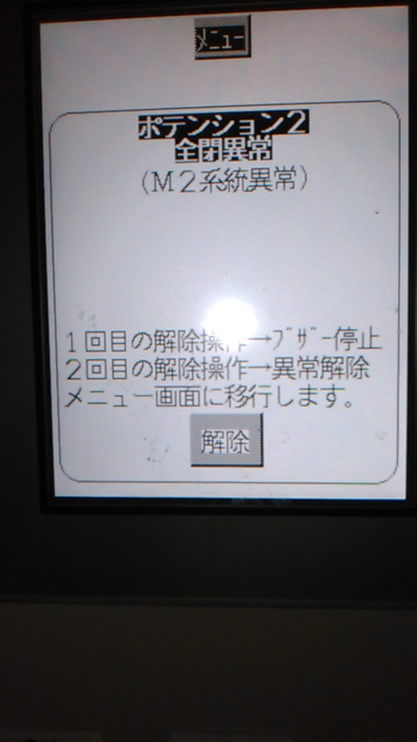
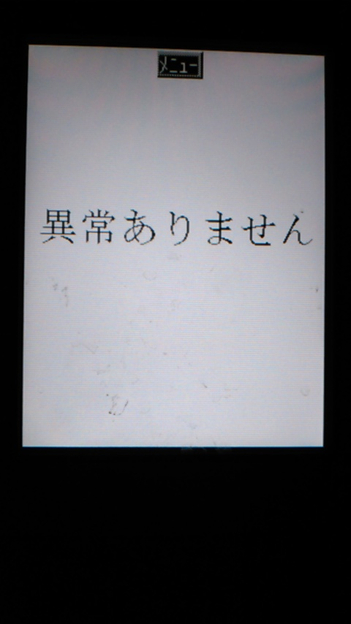

解除を押したところ復旧した。

